Sheet1
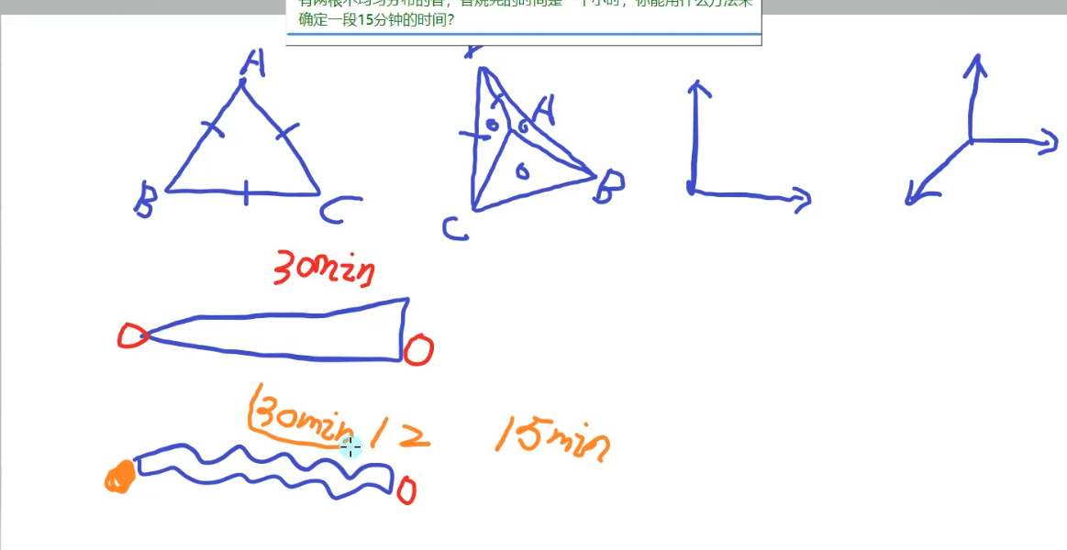

两根香都燃1H，先点第一根的两头，此时燃完是30min，同时点燃另一根的一头，等两头香烧完，此时是已烧30min，还剩30min,立刻点燃剩下香的另一头

此时原本的30min双倍消耗，就确定，剩下香烧完的时间是15min

